画面部品情報
アプリ課題(2025） |  |  | 画面ID | 画面名 |  |  |  | 作成日 | 作成者 | 更新日 | 更新者
 |  |  | 007_IDEntry | ID入力 |  |  |  | 2024-12-31 | 福田 | 2025-07-21 | 福田

 | 1.【画面イメージ】
 | 【初期表示】 |  |  |  | 【スマホ版イメージ】 | ※ここで正しいIDを入力させて、そのIDに連動する質問画面へ行かせる。
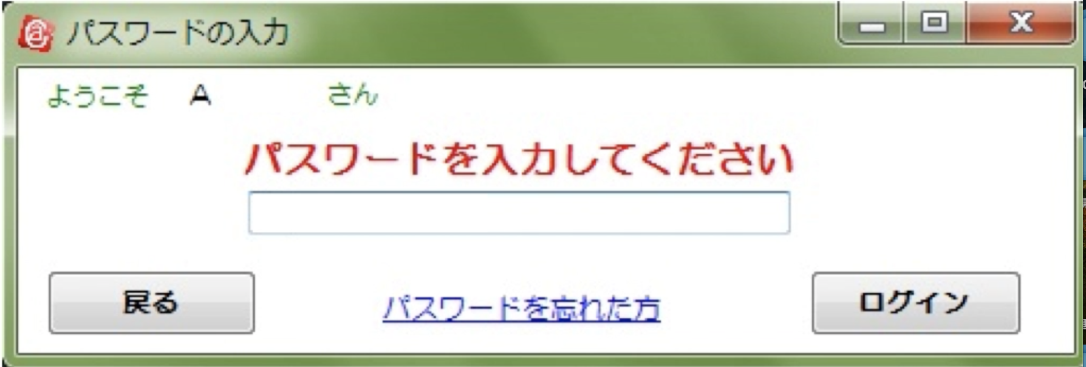
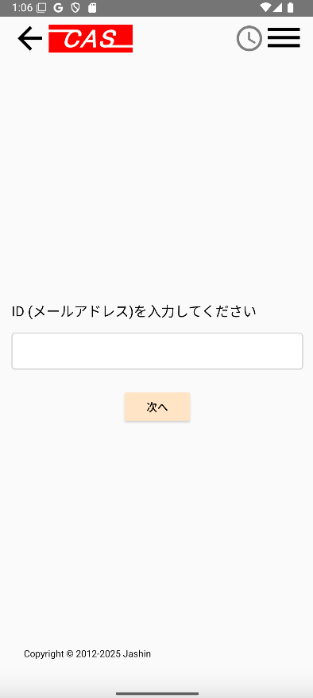

 | 2.【機能概要】
 | ログインしたいユーザのID（メールアドレス）（06_ユーザログイン）を入力して、パスワード再設定（08_質問回答）へ遷移すること。

 | 3.【前の画面より受け取ったパラメータ】
 | パラメータ名 | データ型 | 桁数

 | 4.【イベント情報】
 | イベント名 | 処理概要
 | 次へボタンをクリック時 | 入力したユーザIDをキーとして、DBと照合して問題ない場合は、パスワード再設定（08_質問回答）へ遷移すること。

 | 5.【フォーム情報】 |  |  |  | 6.【DB情報】
 | 項目名 | 部品 | 備考 |  | 取得元テーブル | 取得列 | データ型 | 桁数 | 備考
 | ヘッダーメニュー | 参照：【画面設計】01_メニュー(サイドバー＆ヘッダー).xlsx

 | 項目名 | 部品 | 備考 |  | 取得元テーブル | 取得列 | データ型 | 桁数 | 備考
 | ID(メールアドレス)を入力してください | ラベル | -
 |  | テキストボックス | 半角英数字のみが入力できること。 |  | ユーザ情報 | ユーザID | 文字列 | 32桁
 | 次へ | ボタン | 入力したユーザIDをキーとして、DBと照合して問題ない場合は、パスワード再設定（08_質問回答）へ遷移すること。 |  | ユーザ情報 |  |  |  | ユーザIDをキーとして照合できるかどうか確認する。（結果が１件存在した場合はOKとする。）

old
